상품제안서
오코텍스리사이클 그레이 미르셔링 파우치 | 상품코드: S37156

 |  |  |  |  |  |  | 02-713-8555 | www.synergygift.co.kr
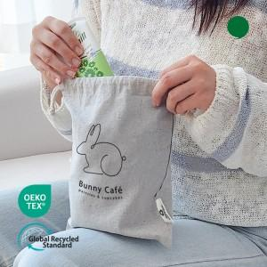 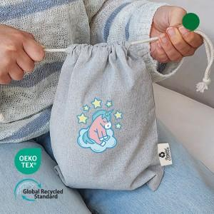

【상세/제작정보】 | <p><span style="font-size: 14pt;">※ OPP포장 미선택시 기본 벌크 출고됩니다.</span></p>

【인쇄/포장옵션】 | 실크 / OPP(비닐)

【공급단가】 | 수량 | 100~ | 300~ | 1,000~ | 5,000~ | 10,000~
*VAT별도 | 단가 | 950원 | 910원 | 855원 | 815원 | 800원

【상품 URL】 | https://www.synergygift.co.kr:443/src/goods_detail.php?gdno=37156

